Gráficos
7. Nacidos vivos inscritos en la Comunidad de Madrid, por año de nacimiento según grupo de edad de la madre

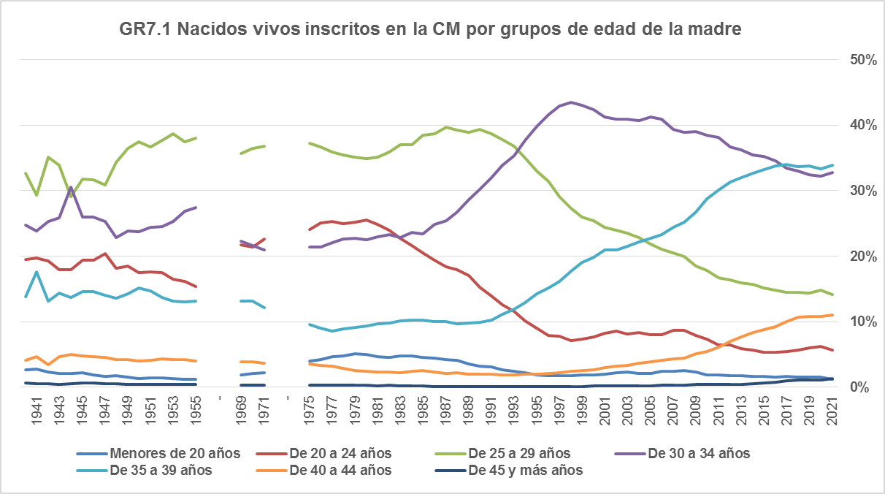

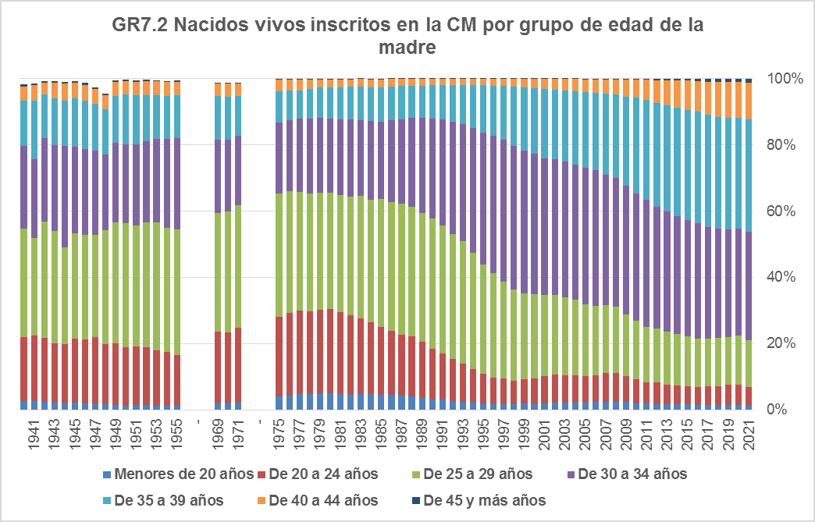

Fuente: Dirección General de Economía. Comunidad de Madrid.

